FreePj-Develop-Ready
配置注意点:

 | 右键：builder-path
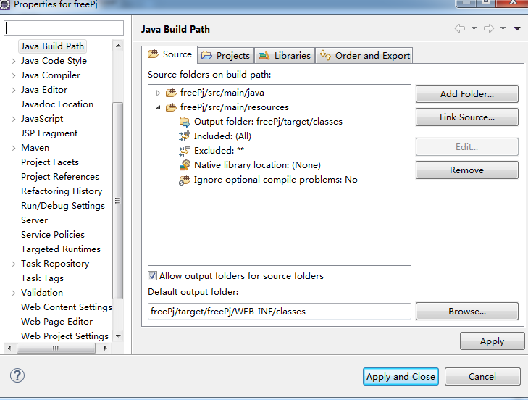

点击配置生成的class文件的位置

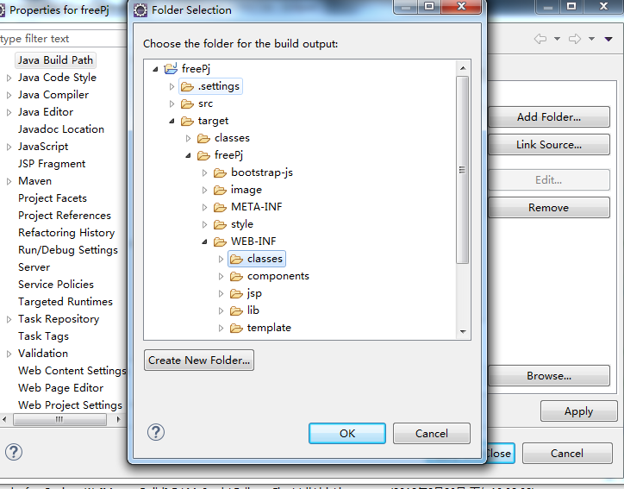

将class文件的路径指向target内的jetty生成项目的class文件夹下

